画面 (SP)
機能設計書 |  |  | システム名 | プロジェクト名 |  | 登録日付 | 更新日付
 |  |  | Biz-X POTTS
画面レイアウト |  |  | サブシステム名 | 機能名名 |  | 登録担当者 | 更新担当者
 |  |  | 棚卸 | 実棚明細入力

 | 画面レイアウト

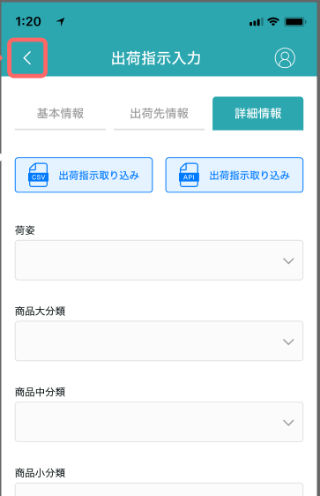

実棚明細入力
実棚明細入力

在庫数量

ロケーションのバーコード
棚卸数量

商品ラベルのバーコード
差異数量
 |  | 商品名

商品名
差異理由
 |  | 消費期限
 |  | yyyy/mm/dd

 |  | ロットNO


商品写真
 |  |  |  |  |  |  |  | 具体项目参照
 |  | シリアルNO |  |  |  |  |  | 【画面項目定義】

 |  |  |  |  | 登録

消費期限
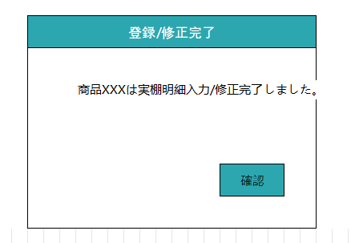

ロットNO

シリアルNO

補足情報

画面項目定義 (SP)
機能設計書 |  |  | システム名 |  |  |  | プロジェクト名 |  |  |  |  |  | 登録日付 |  |  | 更新日付
 |  |  | Biz-X POTTS
画面項目定義 |  |  | サブシステム名 |  |  |  | 機能名名 |  |  |  |  |  | 登録担当者 |  |  | 更新担当者
 |  |  | 棚卸 |  |  |  | 実棚明細入力

No | 項目名 | ID | 種類 | 属性 | DB 桁数 | 画面 桁数 | IO | タブ | 必須 | 表示 | 配置 | IME | ref | chk | 書式 |  | 概要 | 登録時仕様 |  | 更新時仕様
 |  |  |  |  |  |  |  |  |  |  |  |  |  |  |  |  |  | 取得元 | 仕様 | 取得元 （照会/削除も同様） | 仕様
PC端参照
 | 実棚明細入力情報
 | 棚卸日 |  |  |  |  |  |  |  |  | 〇 |  |  |  |  |  |  | 传递过来的参数 | dtb_inventory(棚卸) | 棚卸日
 | 倉庫 |  |  |  |  |  |  |  |  | 〇 |  |  |  |  |  |  | 传递过来的参数 | mtb_warehouse(倉庫マスタ) | 倉庫名称
 | 進捗 |  |  |  |  |  |  |  |  | 〇 |  |  |  |  |  |  | 入力完了／合計数
 | ロケーションのバーコード |  |  |  |  |  |  |  | 〇 |  |  |  |  |  |  |  | 修正的场合非活性 | dtb_inventory_detail(棚卸明細) | ロケーションID
 | 商品ラベルのバーコード |  |  |  |  |  |  |  | 〇 |  |  |  |  |  |  |  | 修正的场合非活性 | dtb_inventory_detail(棚卸明細) | 商品ＩＤ
 | 商品名 |  |  |  |  |  |  |  |  | 〇 |  |  |  |  |  |  |  | mtb_product(商品マスタ) | 商品_名称
 | 商品写真 |  |  |  |  |  |  |  |  | 〇 |  |  |  |  |  |  |  | mtb_product(商品マスタ) | 商品_写真１
 | 消費期限 |  |  |  |  |  |  |  |  | 〇 |  |  |  |  |  |  |  | dtb_inventory_detail(棚卸明細) | 消費期限
 | ロット番号 |  |  |  |  |  |  |  |  | 〇 |  |  |  |  |  |  |  | dtb_inventory_detail(棚卸明細) | ロット番号
 | シリアル |  |  |  |  |  |  |  |  | 〇 |  |  |  |  |  |  |  | dtb_inventory_detail(棚卸明細) | シリアル
 | 補足情報 |  |  |  |  |  |  |  |  | 〇 |  |  |  |  |  |  |  | dtb_inventory_detail(棚卸明細) | 補足情報
 | 在庫数量 |  |  |  |  |  |  |  |  | 〇 |  |  |  |  |  |  |  | dtb_inventory_detail(棚卸明細) | 論理数量
 | 棚卸数量 |  |  |  |  |  |  |  | 〇 |  |  |  |  |  |  |  |  | dtb_inventory_detail(棚卸明細) | 実際の数量
 | 差異数量 |  |  |  |  |  |  |  |  | 〇 |  |  |  |  |  |  | 実際の数量と論理数量の差異値
 | 差異理由 |  |  |  |  |  |  |  | 〇 |  |  |  |  |  |  |  |  | dtb_inventory_detail(棚卸明細) | 差異理由

イベント仕様 (SP)
機能設計書 |  |  | システム名 |  | プロジェクト名 | 登録日付 |  | 更新日付
 |  |  | Biz-X POTTS
イベント仕様 |  |  | サブシステム名 |  | 機能名名 | 登録担当者 |  | 更新担当者
 |  |  | 棚卸 |  | 実棚明細入力

PC端参照
No | 対象 | イベント |  | 処理内容 |  |  | 備考
 |  | 初期化 |  | 棚卸照会的【実棚明細入力】按钮迁移过来 标题显示：実棚明細入力 【入力完了／合計数】检索 根据传入参数【棚卸ID】检索表dtb_inventory_detail(棚卸明細) 完了チェック是【1:ON】的件数和所有数据的件数 棚卸照会的【修改】按钮迁移过来 标题显示：実棚明細修正 根据传入参数【棚卸ID】检索表dtb_inventory_detail(棚卸明細) 完了チェック是【1:ON】的件数和所有数据的件数 根据传入参数【棚卸明細ID】检索表dtb_inventory_detail(棚卸明細) 把画面显示数据都显示完整
 | 入力的场合 | ロケーションのバーコード输入 |  | 【ロケーションのバーコード】和【商品ラベルのバーコード】都输入的场合 检索表dtb_inventory_detail(棚卸明細) 检索条件：【棚卸ID】=传入参数 【ロケーションID】=输入的ロケーションのバーコード对应的ID 【商品ＩＤ】=输入的商品ラベルのバーコード对应的ID 检索结果0件，错误提示【请输入正确的ロケーションのバーコード和商品ラベルのバーコー】 检索结果不为0件，把检索结果显示在画面上
 | 入力的场合 | 商品ラベルのバーコード输入 |  | 【ロケーションのバーコード】和【商品ラベルのバーコード】都输入的场合 检索表dtb_inventory_detail(棚卸明細) 检索条件：【棚卸ID】=传入参数 【ロケーションID】=输入的ロケーションのバーコード对应的ID 【商品ＩＤ】=输入的商品ラベルのバーコード对应的ID 检索结果0件，错误提示【请输入正确的ロケーションのバーコード和商品ラベルのバーコー】 检索结果不为0件，把检索结果显示在画面上
 |  | 登録/修正 |  | 1check画面项目是否入力 *差異数量不为零的场合，差異理由必须入力 2更新表dtb_inventory_detail(棚卸明細) 字段：【実際の数量】=输入的【棚卸数量】 【差異理由】= 输入的【差異理由】 差異数量不为零，【差異チェック】=【1:ON】 差異数量为零，【差異チェック】=【2：OFF】 【完了チェック】=【1:ON】 3登録/修正完了弹窗 確認：登录的场合，画面走初期化方法 修正的场合，返回照会画面

